FT02067商店单和网单
汭 珩 发 货 清 单

 |  |  | Shipping Date 发货日期: | 2026-03-17
 |  |  | 快递单号: | 中通73599592415416/73599592415622 73599592415995/73599592415796

ORDER NR | Item Code | ARTICLE | Colour | Size | Order Qty | Back-up Qty | Total Qty | Carton #/Total | Net Weight (kg) | Gross Weight (kg) | REMARK
订单号 | 产品型号 | 款号 | 颜色 | 尺码 | 订单数 | 备品数 | 实发数量 | 总箱数\箱号 | 净重（公斤) | 毛重（公斤) | 备注
S26-WM-080追加单 | FT02067商店单 |  | 422C | XS(4/5) | 1413 | 87 | 1500 | 1 | 7.62 | 8.08 | 40*27.5*30cm
 |  |  |  | S(6/7) | 3533 | 167 | 3700
 |  |  |  | M(8) | 3533 | 167 | 3700
 |  |  |  | L(10/12) | 2120 | 80 | 2200
 | FT02067网单 |  | 422C | 4/5 | 38 | 62 | 100
 |  |  |  | 6/7 | 101 | 99 | 200
 |  |  |  | 8 | 113 | 87 | 200
 |  |  |  | 10/12 | 63 | 87 | 150
S26-WM-080追加单 | FT02067商店单 |  | 186C2 | XS(4/5) | 928 | 122 | 1050 | 1 | 2.62 | 2.98 | 34.5*25.5*20cm
 |  |  |  | S(6/7) | 1856 | 144 | 2000
 |  |  |  | M(8) | 2785 | 115 | 2900
 |  |  |  | L(10/12) | 1856 | 144 | 2000
 | FT02067网单 |  | 186C2 | 4/5 | 38 | 112 | 150
 |  |  |  | 6/7 | 63 | 87 | 150
 |  |  |  | 8 | 88 | 62 | 150
 |  |  |  | 10/12 | 38 | 112 | 150
S26-WM-080追加单 | FT02067商店单 | 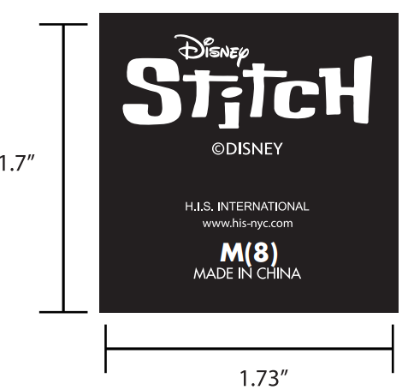 | WHITE白色 | XS(4/5) | 1306 | 94 | 1400 | 1 | 4.56 | 4.92 | 34.5*25.5*20cm
 |  |  |  | S(6/7) | 2612 | 88 | 2700
 |  |  |  | M(8) | 2612 | 88 | 2700
 |  |  |  | L(10/12) | 1959 | 91 | 2050
 | FT02067网单 | 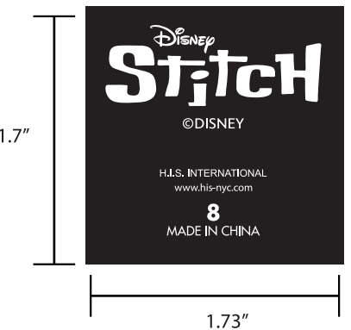 | WHITE白色 | 4/5 | 38 | 112 | 150
 |  |  |  | 6/7 | 88 | 112 | 200
 |  |  |  | 8 | 101 | 99 | 200
 |  |  |  | 10/12 | 38 | 112 | 150
S26-WM-080追加单 | FT02067商店单 | 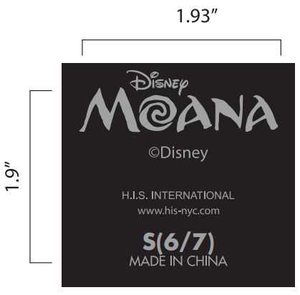 | 422C | XS(4/5) | 991 | 109 | 1100 | 1 | 5.14 | 5.50 | 34.5*25.5*20cm
 |  |  |  | S(6/7) | 2478 | 122 | 2600
 |  |  |  | M(8) | 2478 | 122 | 2600
 |  |  |  | L(10/12) | 1487 | 113 | 1600
 | FT02067网单 | 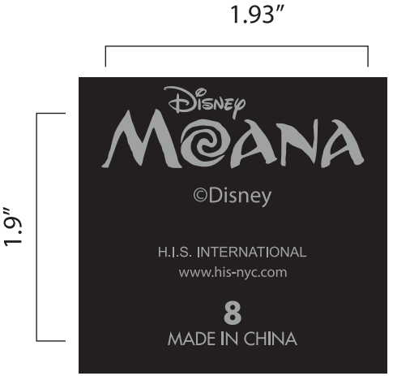 | 422C | 4/5 | 50 | 50 | 100
 |  |  |  | 6/7 | 63 | 37 | 100
 |  |  |  | 8 | 76 | 74 | 150
 |  |  |  | 10/12 | 38 | 62 | 100

箱贴
Factory name (工厂名称)
PO. Number(订单号) | FT02067商店单和网单
Product Code.(产品编号) | SP2639363HE | Carton No.(箱号):
Inner Packages(包装方式） |  | 8/7
Carton Dimension（箱规） | 40*27.5*30cm
Gross Weight（毛重） | 8.8kg
Net Weight（净重） | 7.62kg
Remark（备注）

Factory name (工厂名称)
PO. Number(订单号) | FT02067商店单和网单
Product Code.(产品编号) | SP202039LS | Carton No.(箱号):
Inner Packages(包装方式） | 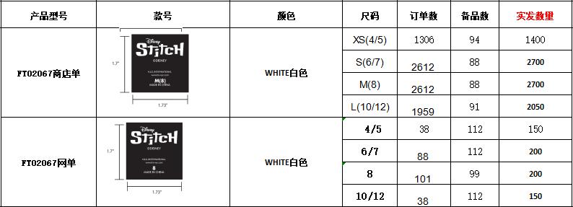 | 8/2
Carton Dimension（箱规） | 34.5*25.5*20cm
Gross Weight（毛重） | 4.92kg
Net Weight（净重） | 4.56kg
Remark（备注）

Factory name (工厂名称)
PO. Number(订单号) | FT02067商店单和网单
Product Code.(产品编号) | P202040AN | Carton No.(箱号):
Inner Packages(包装方式） | 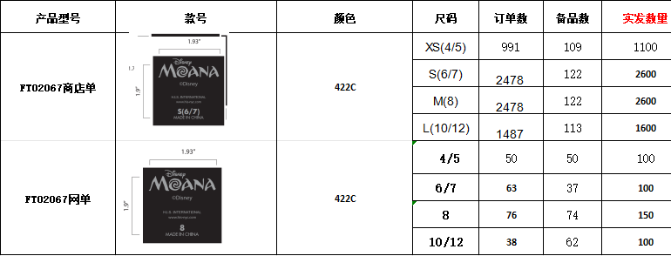 | 8/3
Carton Dimension（箱规） | 34.5*25.5*20cm
Gross Weight（毛重） | 5.5kg
Net Weight（净重） | 5.14kg
Remark（备注）

Factory name (工厂名称)
PO. Number(订单号) | FT02067商店单和网单
Product Code.(产品编号) | SP2639955KS | Carton No.(箱号):
Inner Packages(包装方式） | 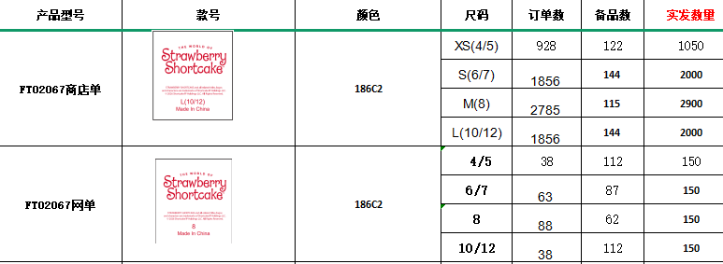 | 8/5
Carton Dimension（箱规） | 34.5*25.5*20cm
Gross Weight（毛重） | 2.98kg
Net Weight（净重） | 2.62kg
Remark（备注）

